Додаток №1 Форма пропозиції
Додаток №1 до Запиту
 | Форма цінової пропозиції

(Назва Учасника), надає свою цінову пропозицію щодо участі у конкурсі на місцеву закупівлю корпусних меблів для офісу у м. Вінниця.
Відомості про підприємство |  |  | Повне найменування учасника – суб’єкта господарювання
 |  |  | Ідентифікаційний код за ЄДРПОУ або реєстраційний номер облікової картки платника податків
 |  |  | Реквізити (адреса - юридична та фактична, телефон, факс, телефон для контактів, e-mail, розрахунковий рахунок)
Відомості про особу (осіб), які уповноважені представляти інтереси Учасника |  |  | (Прізвище, ім’я, по батькові, посада, контактний телефон)
Надаючи свою пропозицію , Учасник погоджується з наступними вимогами: 1. ПЕРЕД ПОЧАТКОМ ВИРОБНИЦТВА ПОСТАЧАЛЬНИК САМОСТІЙНО ЗДІЙСНЮЄ КОНТРОЛЬНИЙ ЗАМІР ВКАЗАНИХ У ЗАМОВЛЕННІ РОЗМІРІВ БЕЗПОСЕРЕДНЬО У ПРИМІЩЕННІ. 2. Вартість пропозиції Учасника включає виготовлення, доставку, розвантаження, підйом на поверх, збірку, встановлення відповідно до схем планування (надаються Замовником), прибирання сміття його утилізацію за вказаною адресою. 3. Всі описи наведені у даній специфікації є прикладами функціональних та якісних характеристик. Виконавець може запропонувати аналоги з характеристиками не нижче наведених. 4. Товари, що поставляються, повинні відповідати вимогам якості. 5. Ремонт Продукції у гарантійний період (у разі виходу з ладу) здійснюється Постачальником за його рахунок. 6. Гарантія на всі вироби не менше 12 місяців з моменту введення у експлуатацію. Учаснику необхідно вказати: модель, торгову марку, виробника та детально зазначати технічні характеристики продукції у відповідності до параметрів та вимог технічного опису даної таблиці та надати фото товару. Всі документи мають відповідати реальним заявленим технічним характеристикам товару. У разі виявлення неякісного товару або такого, що не відповідає умовам договору, учасник-переможець зобов’язаний замінити неякісний товар протягом 5 робочих днів з моменту виявлення неякісного товару на якісний без додаткової оплати з боку замовника.

№ з/п | Запит** |  | Пропозиція |  | Кількість | Одиниця виміру | Ціна, за одиницю, (з урахуванням всіх податків і зборів) * | Вартість, грн., (з урахуванням всіх податків і зборів) *

 | Найменування та візуалізація | Опис технічних характеристик | Вказати виробника /торгову марку, модель, параметри та характеристики відповідно до опису у Запиті. Зазначити країну -виробника. | Фото товару (візуалізація) ОБОВ'ЯЗКОВО
Корпусні меблі
1 | 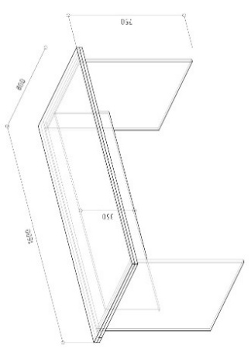 Стіл робочий | Тип столу: прямий Матеріал: ламінована ДСП 18мм, Kronospan: Клас емісії - Е1. Стільниця по контуру товщиною 36мм, інше 18мм, глубина контуру кромки не менше 50мм Фурнітура: Muller (або аналог) Кромка стільниці: 36мм, товщина 1мм, ПВХ, в колір елемента Тип опор: опора меблева з цвяхом Довжина: 1600мм Глибина: 800мм Висота: 750мм Колір: стільниця - Дуб Тахо; фасад - Сірий РЕ Наповнення та комплектація відповідно до креслення |  |  | 18 | шт |  |  | #VALUE!
2 | 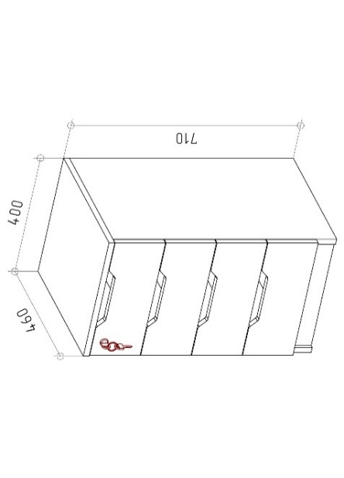 Тумба з шухлядами | Матеріал: ламінована ДСП 18мм, Kronospan: Клас емісії - Е1. Кількість шухляд: 4 шт Кромка товщиною 1 мм, ПВХ Фурнітура: Muller (або аналог) Тип опор: опора меблева з цвяхом Тип напрямних: телескопічні, повного висуву Тип ручки: фігурний виріз Замок меблевий: 1 шт. Висота: 710мм Ширина: 400мм Глибина: 460мм Колір: Сірий РЕ Наповнення та комплектація відповідно до креслення |  |  | 12 | шт
3 | 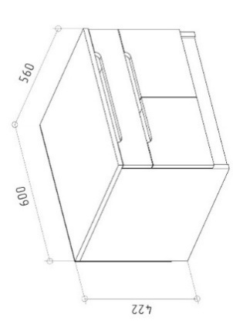 Тумба для оргтехніки | Матеріал: ламінована ДСП 18мм, Kronospan: Клас емісії - Е1. Кількість шухляд: 1 шт. Кількість дверцят: 2 шт. Кромка товщиною 1 мм, ПВХ Фурнітура: Muller (або аналог) Тип опор: опора меблева з цвяхом Тип напрямних: телескопічні, повного висуву, без дотягу Тип завіс: завіси з пружиною Тип ручки: фігурний виріз Висота: 422мм Ширина: 600мм Глибина: 560мм Колір: Сірий РЕ Наповнення та комплектація відповідно до креслення |  |  | 3 | шт
4 | 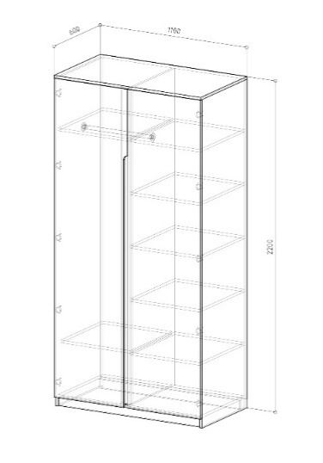 Шафа одягова, полиці + вішак | Матеріал: ламінована ДСП 18мм, Kronospan: Клас емісії - Е1. Кількість дверцят: 2 шт. Кількість полиць: 8 шт. Штанга для вішаків: 1 шт. Кромка товщиною 1 мм, ПВХ Фурнітура: Muller (або аналог) Тип опор: опора меблева з цвяхом Тип ручки: фігурний виріз Висота: 2200мм Ширина: 1100мм Глибина: 600мм Колір: Сірий РЕ Наповнення та комплектація відповідно до креслення |  |  | 7 | шт |  | 0.00 ₴
5 | 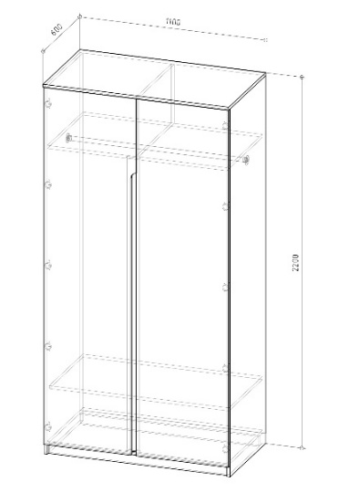 Шафа одягова | Матеріал: ламінована ДСП 18мм, Kronospan: Клас емісії - Е1. Кількість дверцят: 2 шт. Кількість полиць: 2 шт. Штанга для вішаків: 1 шт. Кромка товщиною 1 мм, ПВХ Фурнітура: Muller (або аналог) Тип опор: опора меблева з цвяхом Тип завіс: завіси з пружиною Тип ручки: фігурний виріз Висота: 2200мм Ширина: 1100мм Глибина: 600мм Колір: Сірий РЕ Наповнення та комплектація відповідно до креслення |  |  | 2 | шт |  | 0.00 ₴
6 | 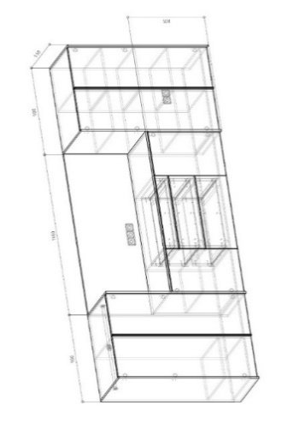 Шафи для кабінета керівника | Матеріал: ламінована ДСП 18мм, Kronospan: Клас емісії - Е1. Кромка товщиною 1 мм, ПВХ Фурнітура: Muller (або аналог) Кількість шухляд: 3 шт. Кількість дверцят: 6 шт. Штанга для вішаків: 2 шт. Кількість полиць: 6 шт. Тип опор: опора пластикова чорна регульована по висоті Тип напрямних: телескопічні, повного висуву, без дотягу Тип завіс: завіси з пружиною Тип ручки: ручка профільна чорна GTV HEXI Висота: 1480мм Ширина: 3460мм Глибина: 550мм Колір: фасад - 0162 PE Сірий графіт + стільниця - K697 PV Дуб Прімавера Какао Наповнення та комплектація відповідно до креслення |  |  | 1 | шт |  | 0.00 ₴
7 | 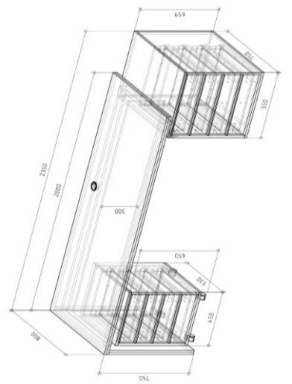 Стіл керівника | Матеріал: ламінована ДСП 18мм, Kronospan: Клас емісії - Е1. Кромка товщиною 1 мм, ПВХ Фурнітура: Muller Стільниця по контуру товщиною 36мм, інше 18мм, глубина контуру кромки не менше 50мм Каркас стільниці: труба меблева профільна; переріз 50/25мм; чорна порошкова фарба Пропуск кабелю: 1 шт.- заглушка пластикова PE Сірий графіт Кількість тумб: 2 шт. Кількість шухляд: 8 шт. Тип опор: опора меблева з цвяхом Тип напрямних: телескопічні, повного висуву, без дотягу Замок меблевий 1 шт. Тип ручки: ручка профільна чорна GTV HEXI Висота: 750мм Ширина: 2350мм Глибина: 800мм Колір: фасад - 0162 PE Сірий графіт + стільниця - K697 PV Дуб Прімавера Какао Наповнення та комплектація відповідно до креслення |  |  | 1 | шт |  | 0.00 ₴
8 | 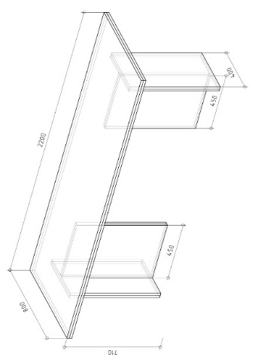 Стіл приставний | Матеріал: ламінована ДСП 36мм, Kronospan: Клас емісії - Е1. Стільниця по контуру товщиною 36мм, інше 18мм, глубина контуру кромки не менше 50мм Кромка товщиною 1 мм, ПВХ Фурнітура: Muller (або аналог) Тип опор: опора меблева з цвяхом Висота: 750мм Ширина: 2200мм Глибина: 800мм Колір: фурнітура - 0162 PE Сірий графіт + стільниця - K697 PV Дуб Прімавера Какао Наповнення та комплектація відповідно до креслення |  |  | 1 | шт |  | 0.00 ₴
9 | 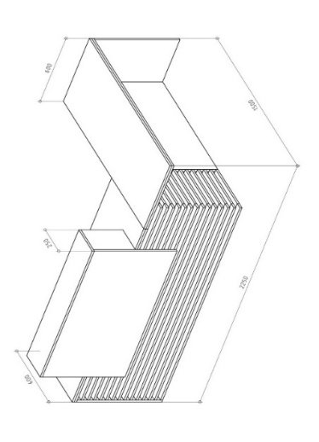 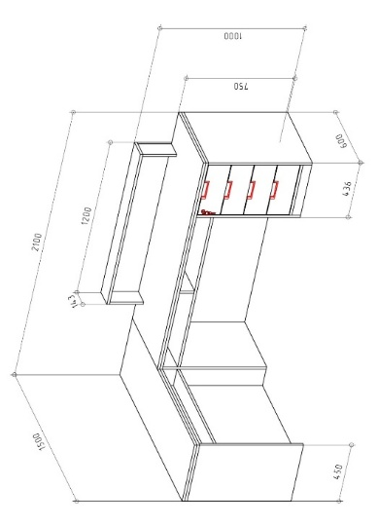 Рецепція | Матеріал: ламінована ДСП 18мм, Kronospan: Клас емісії - Е1. Матеріал панелей, рейок: ДСП Кромка товщиною 1 мм, ПВХ Фурнітура: Muller (або аналог) Стільниця по контуру товщиною 36мм, інше 18мм, глибина контуру кромки не менше 50мм Кількість тумб: 1 шт. Кількість шухляд: 4 шт. Декоративні панелі та рейки Тип опор: опора меблева з цвяхом Тип напрямних: телескопічні, повного висуву, без дотягу Замок меблевий: 1 шт. Пропуск кабелю: 1 шт. Тип ручки: ручка врізна Gamet UN50-0128-R3, чорний матовий Висота: 1000мм Висота стільниці робочої:- 750мм Ширина: 2100мм Глибина: 1500мм Колір: фасад - 0162 PE Сірий графіт + стільниця - K697 PV Дуб Прімавера Какао Наповнення та комплектація відповідно до креслення |  |  | 1 | шт |  | 0.00 ₴
10 | 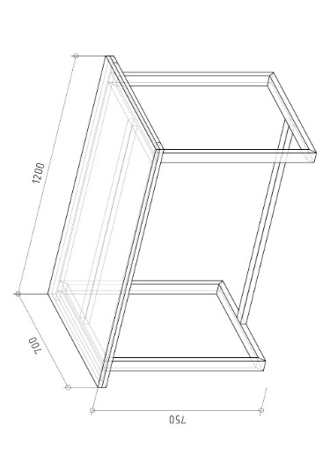 Стіл обідній | Тип столу: прямий Матеріал: ламінована ДСП 18мм, Kronospan: Клас емісії - Е1. Кромка товщиною 1 мм, ПВХ Стільниця 36мм, інше 18 мм Тип опор: опора прямокутна металева; переріз 50/25мм; чорна порошкова фарба Довжина: 1200мм Глибина: 700мм Висота: 750мм Колір: 5981 BS Кашемір Наповнення та комплектація відповідно до креслення |  |  | 3 | шт |  | 0.00 ₴
11 | 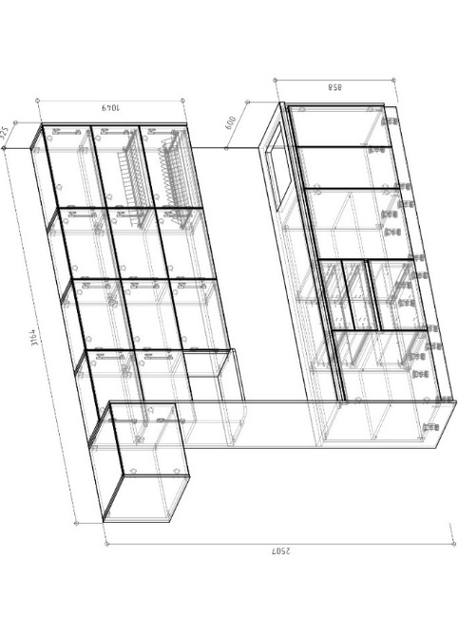 Кухонний блок | Матеріал: ламінована ДСП 18мм вологостійке, Kronospan: Клас емісії - Е1. Кромка товщиною 1 мм, ПВХ Фурнітура: Muller Крайка з технологією поклейки PUR клеєм Стільниця: постформінг на основі вологостійкого ДСП 38мм Пристінний плінтус: пластиковий в колір стільниці Стінова панель: 10мм Кількість шухляд: 3 шт. Тип опор: опора пластикова чорна з регулюванням Тип напрямних: телескопічні, повного висуву, без дотягу Тип завіс: завіси з пружиною Тип підйомних механізмів: газові ліфти Тип ручки: профіль Gola чорний матовий Сушка для посуду: 700мм з нержавіючої сталі 2 шт. Лоток для кухонного приладдя: 1 шт. Алюмінієвий піддон в модуль з мийкою: 1 шт. Цокольна планка пластикова чорна: 1 компл. Висота: 2507мм Ширина: 3164мм Глибина: 600мм Колір: фасад, каркас - 0162 PE Сірий графіт + стільниця та дверцята навісних ящиків - 5981 BS Кашемір Наповнення та комплектація відповідно до креслення |  |  | 1 | шт |  | 0.00 ₴
12 | 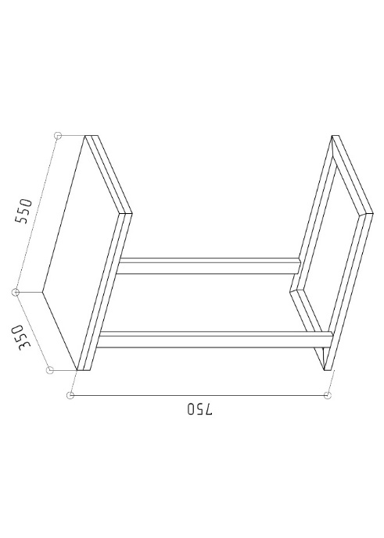 Столик приставний | Тип столу: прямий Матеріал: ламінована ДСП 18мм, Kronospan: Клас емісії - Е1. Стільниця по контуру товщиною 36мм, інше 18мм, глубина контуру кромки не менше 50мм Кромка товщиною 1 мм, ПВХ Фурнітура: Muller Тип опор: опора прямокутна металева; переріз 40/20мм; чорна порошкова фарба Довжина: 550мм Глибина: 350мм Висота 750мм Колір: K697 PV Дуб Прімавера Какао Наповнення та комплектація відповідно до креслення |  |  | 2 | шт |  | 0.00 ₴
13 | 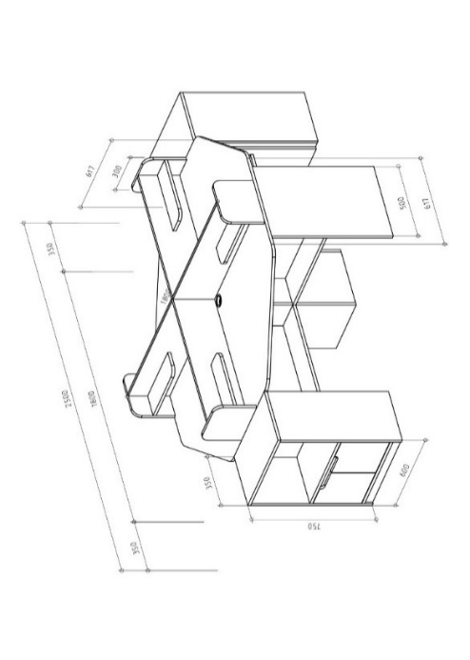 Стіл чотиримісний з двома тумбами | Тип столу: кутовий Матеріал: ламінована ДСП 18мм, Kronospan: Клас емісії - Е1. Кромка товщиною 1 мм, ПВХ Фурнітура: Muller (або аналог) Стільниця: 18мм Тип ручки: фігурний виріз Перегородки між робочими місцями: висота 250 мм, довжина 900мм, з полицею довжиною 450мм, глибина 150мм Вбудована тумба: 2 шт Розміри тумби: висота 750мм, ширина 600мм, верх відкритого типу, нижня половина з дверцятами без полиці Довжина: 2500мм Глибина: 1800мм Висота: 1000мм Висота стільниці: 750мм Колір: стільниця - Дуб Тахо; фасад, тумби та перегородки - Сірий РЕ Наповнення та комплектація відповідно до креслення |  |  | 1 | шт |  | 0.00 ₴
Всього вартість пропозиції, грн* |  |  |  |  |  |  | 0.00
Примітка: вартість одиниці продукції та загальну вартість пропозиції потрібно заповнювати у гривнях, зазначаючи цифрове значення, яке має не більше двох знаків після коми.
* Товариство Червоного Хреста України є громадською неприбутковою організацією і просить надати максимальні знижки на товар, вказаний у ціновій пропозиції.
** Закупівля відбувається одним лотом
Гарантія:___________міс. (прописати)
Умови оплати: _______________________ (прописати у % післяплата / передплата) Термін поставки (прописати): _____________ (календарних днів з моменту укладення договору та оформлення замовлення)
Ми погоджуємось, що всі витрати, пов’язані з виготовленням, пакуванням, доставкою товару, завантажувально-розвантажувальними роботами та монтажем на об'єкті, здійснюються за рахунок Постачальника за наданою адресою: м. Вінниця (точна адреса буде надана переможцю закупівлі під час підписання Договору). Ми підтверджуємо, що при подачі пропозиції маємо всі запропоновані товари та матеріали на складі Учасника і відвантаження та встановлення можливе протягом узгодженого терміну поставки товарів.
Ми погоджуємося та ознайомлені з умовами типового Договору ТЧХУ (Додаток №2 до Запиту).
Ми погоджуємося з умовами, що Замовник має право розділити дану закупівлю між декількома постачальниками за умови наявності більш вигідних умов на різні позиції.
Ми погоджуємося з умовами, що Ви можете відхилити нашу чи всі надані пропозиції, та розуміємо, що Ви не обмежені у прийнятті будь-якої іншої пропозиції з більш вигідними для Вас умовами.
Ми погоджуємось зафіксувати цінову пропозицію протягом 90 календарних днів з моменту подачі.
Подаючи свою пропозицію ми підтверджуємо повну комплектацію та відповідність умовам зазначеним в Запиті.
Учасники повинні надсилати цінові пропозиції з підписом і печаткою (за наявності).
Пропозицію необхідно надати з підписом та печаткою у форматі .pdf та окремо у форматі Exсel

Керівник організації/ФОП:____________________________ ( ____________________)
Дата МП підпис ПІБ

